Главная
СУБНАЦИОНАЛЬНЫЙ ИНДЕКС ПО УПРАВЛЕНИЮ РИСКОМ (КАВКАЗ И ЦЕНТРАЛЬНАЯ АЗИЯ, 2021)
(обновлено: 30 сентября 2021)

(Содержание)
КОНЦЕПЦИЯ И МЕТОДОЛОГИЯ
Идея создания ИНФОРМ появилась в 2012 году при изучении интересов агентств ООН, доноров, НПО и исследовательских институтов. Целью которы, было создание общей доказательной базы для глобального анализа гуманитарных рисков. Субнациональная модель ИНФОРМ для Кавказа и Центральной Азии была инициирована Целевой группой Регионального межучрежденческого постоянного комитета (МПК) для Кавказа и Центральной Азии и разработана УКГВ. Первые результаты индекса риска ИНФОРМ были опубликованы в июле 2017 года. С 2021 года модель ИНФОРМ поддерживается Центром по чрезвычайным ситуациям и снижению риска бедствий (ЦЧССРБ) в сотрудничестве с Региональным офисом УСРБ ООН для Европы и Центральной Азии и при финансовой поддержке ЮСАИД. Модель ИНФОРМ используется для поддержки скоординированных действий по обеспечению готовности. Партнеры надеются использовать эту модель для улучшения сотрудничества между гуманитарными организациями и участниками процесса развития в управлении рисками и повышении устойчивости во всем регионе. ИНФОРМ определяет области с высоким риском гуманитарного кризиса, которые с большей вероятностью потребуют международную помощь. Модель ИНФОРМ основана на концепциях риска, опубликованных в научной литературе, и предусматривает три аспекта риска: опасность и подверженность, уязвимость и отсутствие потенциала. Модель ИНФОРМ разделена на разные уровни, чтобы обеспечить быстрый обзор основных факторов, ведущих к гуманитарному риску. Региональная субнациональная модель ИНФОРМ для Кавказа и Центральной Азии разработана на первом административно-территориальном уровне (соответствующем провинциям/областям/регионам и независимым городам) восьми стран Южного Кавказа и Центральной Азии. Индекс ИНФОРМ поддерживает систему управления в случае ЧС. Этот инструмент полезен для объективного распределения ресурсов в области снижения риска бедствий, управления, а также для скоординированных действий, направленных на предупреждение, смягчение последствий и подготовку к чрезвычайным с

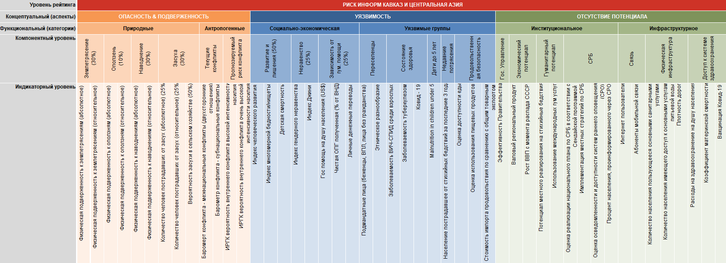
Оговорки (снятие ответственности)
1) Изображение и использование географических названий и связанных данных, включенных в списки и таблицы на этих листах (электронного документа), не гарантируют отсутствие ошибок и не обязательно подразумевают официальное одобрение или принятие Организацией Объединенных Наций или ЦЧСРБ. 2) Некоторые области в регионе не могли быть включены в субнациональную модель ИНФОРМ, потому что были доступны только частичные и / или неполные данные. 3) Не было точных географических границ, доступных для визуализации результатов для некоторых областей на картах.
Более детальная информация
https://drmkc.jrc.ec.europa.eu/inform-index/INFORM-Subnational-Risk/Central-Asia-Caucasus

Предыдущие выпуски
Субнациональный риск ИНФОРМ 2021
30/09/2021 - Обновленные индикаторы: Физическая подверженность к землетрясениям, Физическая подверженность к оползням, Физическая подверженность к наводнениям, Вероятность засухи в сельском хозяйстве, Количество человек поcтрадавшее от засух, Баромерт конфликта - межнациональные конфликты, Барометр конфликта - субнациональные конфликты, ИРГК вероятность внутреннего конфликта высокой интенсивности насилия, ИРГК вероятность внутреннего конфликта очень высокой интенсивности насилия Этническое разнообразие, Индекс человеческого развития, Индекс многомерной бедности/нищеты, Личные денежные переводы, Индекс гендерного неравенства (Коэффициент материнской смертности, Показатель рождаемости среди несовершеннолетних, Уровень образования женщин, Уровень образования мужчин, Доля женщин на руководящих должностях, Доля мужчин на руководящих должностях, Показатель экономической активности женщин, Показатель экономической активности мужчин использовались для вычисления индекса гендерного неравенства), Доход по коэффициэнту Джинни, Гуманитарная помощь (FTS), Помощь в целях развития (ОПР), Чистая ОПР полученная по сравнению с предоставленной (% от ВНД), Подмандатные лица (включая беженцы, ВПЛ, лица без гражданства), Заболеваемость ВИЧ-СПИД среди взрослых, Заболеваемость туберкулезом, Детская смертность, Дети младше пяти лет, Население пострадавшее от стихийных бедствий за последние 3 года, Достаточность среднего рациона питания, Распространенность недоедания, Стоимость импорта продовольствия по сравнению с общим товарным экспортом, Заболеваемость Ковид-19, Количество смертей от Ковид-19, Вакцинация Ковид-19, Эффективность Правительства, Валовый региональный продукт, Рост ВВП с момента распада СССР, Волонтеры Красного полумесяца/креста, СЕРФ и Призывы, ЧС требующие менее масштабной международной гум помощи, Оценка реализации национального плана по СРБ в соответствии с Сендайской программой, Имплементация местных стратегий по СРБ, Оценка осведомленности и доступности систем раннего

Субнациональный риск ИНФОРМ 2017
v1.0 (10 апрель 2017). Субнациональный индекс риска ИНФОРМ - публикация первых результатов.

